Slides
Construção do racional do problema a ser tratado

01 | RJ segundo maior gerador de receita do Brasil | 02 | Porém é o quarto em vendas na Olist e muito atrás de SP
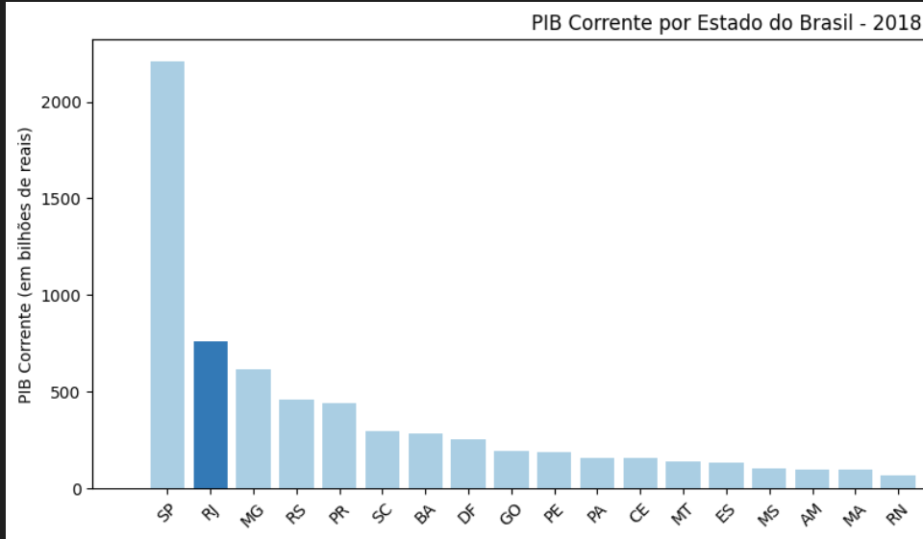
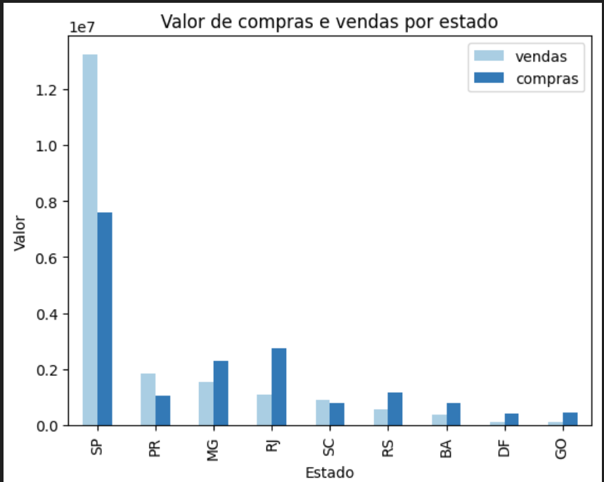

03 | RJ é o segundo em compras, porém não compra de si mesmo | 04 | O que acarreta em review médio menor, o que seria diferente se comprasse do próprio estado
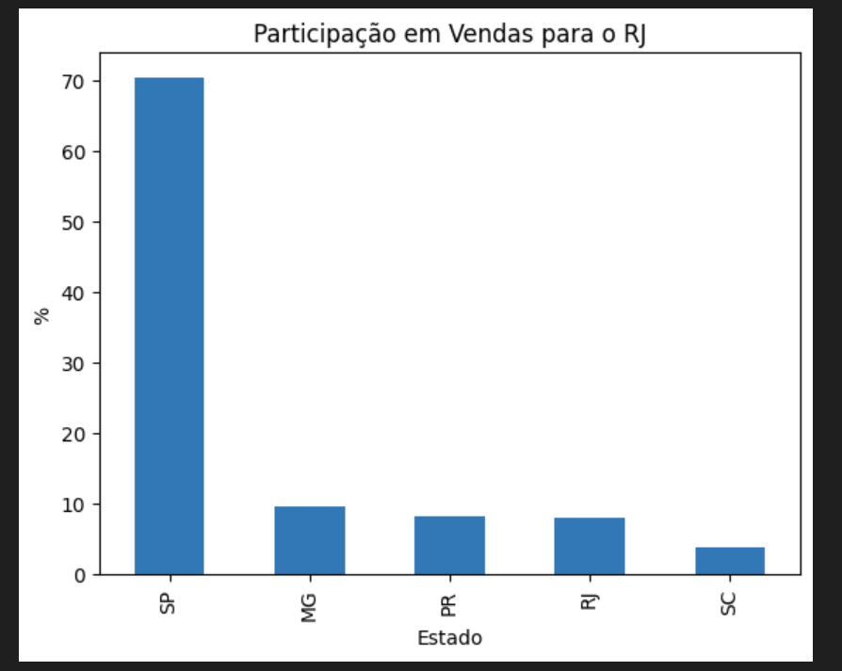
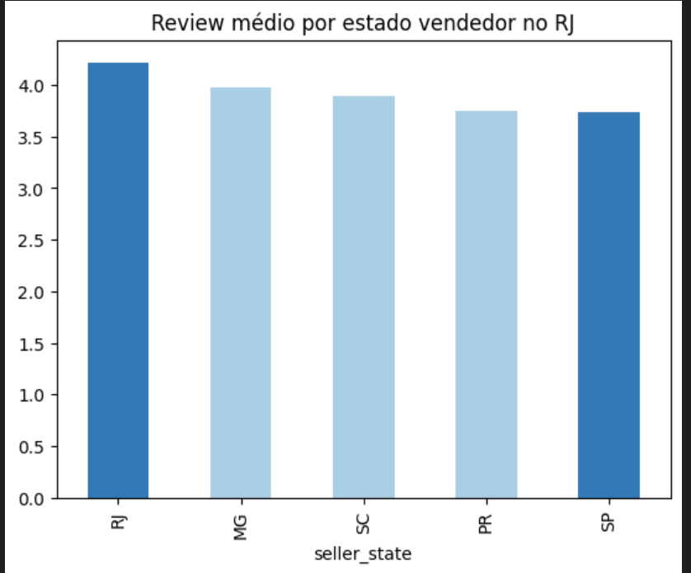

05 | SP entregando no RJ tem a maior concentraçã de reviews 1 | 06 | E é o primeiro em atrasos, fazendo com que os clientes do RJ percam a vontade comprar na plataforma
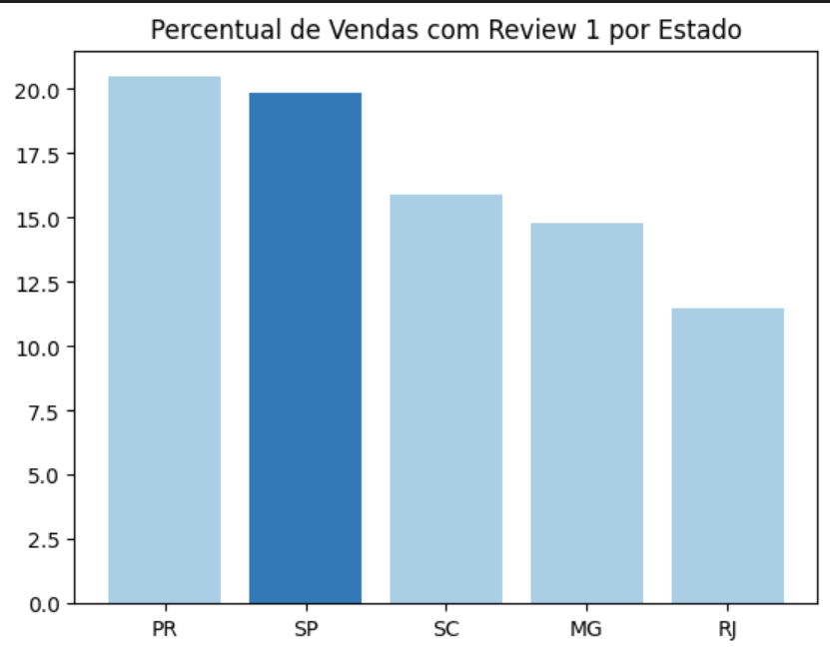
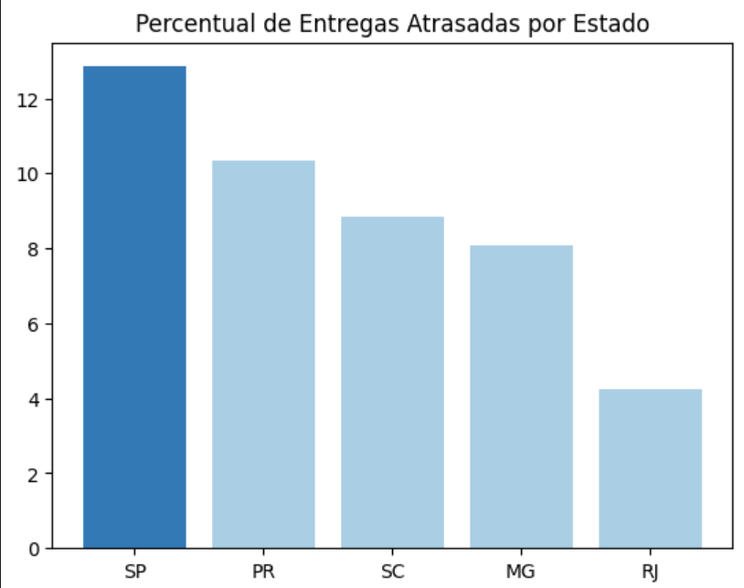

07 | O que tb impacta no frete quase 20% acima do RJ | 08 | Observamos que esse cenário de atrazo e frete alto se intensifica em comunidades
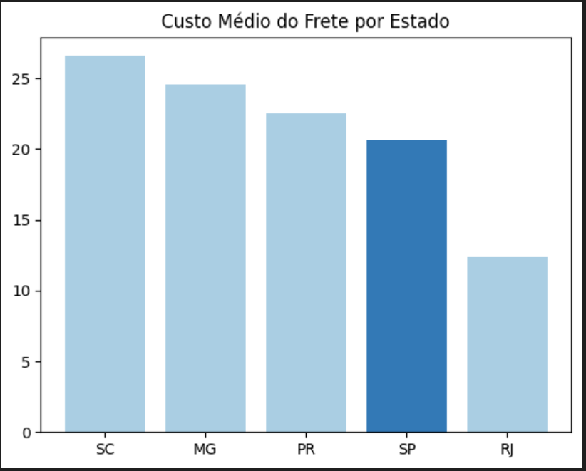

 |  | Aqui colocamos algum dos mapas do Flavio, mostrando que o maior problema é concentrado nas áreas de comunidades :) Mapa interativo :)

09 | Resumo

Aqui podemos colocar um resumo geral do que falamos até agora e incluir as noticias de mercado

Sinto falta de um slide que tenha a qtd de entrgadores por estado... Algo do tipo, % de entregadores por população

Construção da persona

10 | Pedro tem 27 anos e bla bla bla tudo na sheet Persona

Construção do racional da solução

11 | Onde será implementado a solução | 12 | Impacto financeiro da entrada da Olist nas comunidades

 | Levantar dados de mercado e população sobre as 3 maiores comunidades

 | 1 Mapa Flavio |  | 1 - Aumento de review
 | 2 Info do google |  | 2 - menor tempo médio de entrega
 | 3 pq decidimos |  | 3 - mais vendedores

Persona
Como o problema das entregas impacta vendedor e comprador:
 | Vendedor | Comprador
Pcte Entra | X | X
Pcte Sai | X

Persona Comprador e Vededor:
Pedro morador do complexo do alemão, empreendedor em inicio de carreira, utiliza a garagem para fazer reparos em celular para amigos e familiares, tem dificuldades para receber sua mercadoria (Risco, demora e alto valor de frete), tem vontade de expandir sua empresa e começar a vender eletroeletrônicos, bem como fazer reparos para além da rua onde mora, mas pra isso precisa de ajuda com o frete.

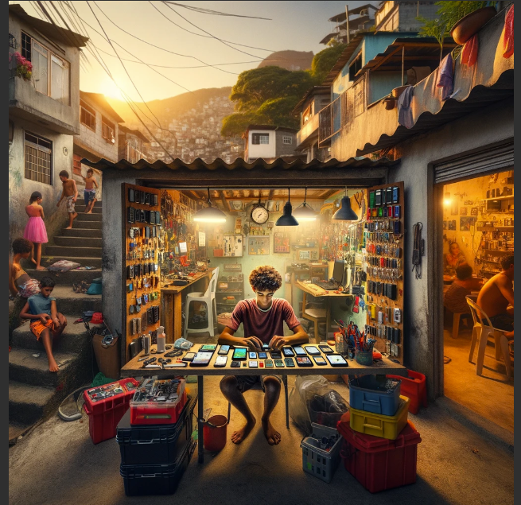

Negative trends from the environment |  |  | Positive trends from the environment
Risco na entrega |  |  | Empresas de entrega dentro da comunidade
Tempo de entrega |  |  | Mkt boca a boca
Valor do frete |  |  | Todos tem celular
Headaches: Professional and work related issues |  |  | Opportunities: Professional and work related positive outcomes
Virar MEI |  |  | Vender pela internet
Proficionalizar |  |  | Aumentar a venda se tivesse entrega
Dar garantia no serviço |  |  | Virar MEI
Fears: personal issues |  |  | Hopes: personal goals and hopes
Muito pequeno para vender online |  |  | Conseguir melhor preço nas compraas de peças
Clientes online não confiam |  |  | Começar a vender celulares usados
Quem garante que vou receber? |  |  | Alugar um galpão

Need
Aumentar o fluxo de clientes, conseguir vender online, receber as peças com menor prazo

